Vin 10V
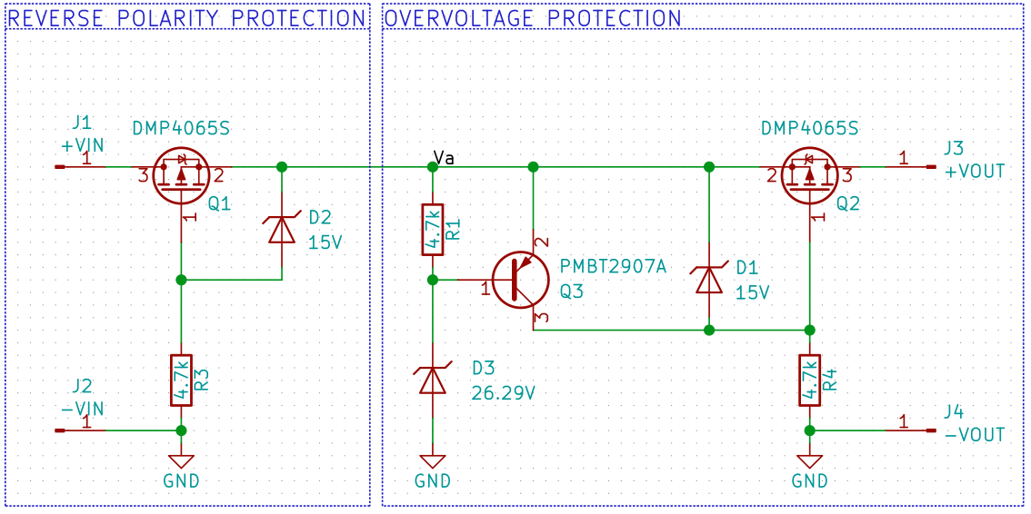
Vin | Iin | Vout | Iout | Va* | TQ1 | TQ2 | Tamb
10.008 | 0.0104 | 10.003 | 0.01 | 10.008 | 22 | 22 | 23.1
10.008 | 0.0203 | 10.002 | 0.0198 | 10.008 | 22 | 22 | 23.1
10.008 | 0.0306 | 10 | 0.0302 | 10.007 | 22 | 22 | 23.1
10.008 | 0.0404 | 9.999 | 0.04 | 10.006 | 22 | 22 | 23.1
10.008 | 0.0503 | 9.998 | 0.0498 | 10.006 | 22 | 22 | 23.1
10.008 | 0.0605 | 9.996 | 0.0601 | 10.005 | 22 | 22 | 23.1
10.008 | 0.0704 | 9.995 | 0.07 | 10.004 | 22 | 22 | 23.1
10.008 | 0.0802 | 9.993 | 0.0798 | 10.004 | 22 | 22 | 23.1
10.008 | 0.0906 | 9.992 | 0.0901 | 10.003 | 22 | 22 | 23.1
10.008 | 0.1004 | 9.99 | 0.0999 | 10.002 | 22 | 22 | 23.1
10.007 | 0.2006 | 9.976 | 0.2001 | 9.996 | 22 | 22 | 23.1
10.007 | 0.3009 | 9.961 | 0.3001 | 9.99 | 22 | 22 | 23.1
10.007 | 0.4006 | 9.947 | 0.3997 | 9.983 | 23 | 23 | 23.1
10.007 | 0.5008 | 9.932 | 0.4998 | 9.977 | 23 | 23 | 23.1
10.007 | 0.601 | 9.917 | 0.6 | 9.97 | 23 | 23 | 23.1
10.007 | 0.7012 | 9.901 | 0.7002 | 9.964 | 24 | 24 | 23.1
10.007 | 0.801 | 9.886 | 0.7995 | 9.957 | 25 | 25 | 23.1
10.007 | 0.9012 | 9.87 | 0.8997 | 9.95 | 26 | 26 | 23.1
10.007 | 1.0015 | 9.854 | 0.9998 | 9.942 | 27 | 27 | 23.2
10.006 | 1.1017 | 9.837 | 1.1 | 9.935 | 28 | 28 | 23.2
10.006 | 1.2014 | 9.819 | 1.1997 | 9.928 | 30 | 30 | 23.2
10.006 | 1.3016 | 9.802 | 1.2997 | 9.92 | 31 | 31 | 23.1
10.006 | 1.4019 | 9.783 | 1.3998 | 9.912 | 33 | 33 | 23.1 | * Keithley 177 drifted during data collection
10.006 | 1.5021 | 9.764 | 1.5 | 9.904 | 35 | 35 | 23.1
10.006 | 1.6018 | 9.744 | 1.5997 | 10.022 | 36 | 36 | 23
10.006 | 1.7022 | 9.722 | 1.7 | 10.013 | 38 | 38 | 23
10.006 | 1.8024 | 9.7 | 1.8001 | 10.002 | 41 | 41 | 23
10.006 | 1.9026 | 9.675 | 1.9002 | 9.992 | 44 | 44 | 23
10.005 | 2.0023 | 9.65 | 1.9998 | 9.98 | 47 | 47 | 23

